성능비교(기각 방안)
실험 조건

Panel 100 개
Panel 당 Button 3개 ( Button 총 300개 )
Button 의 text 는 모두 다른 text 이고 letter-spacing 을 설정하여 Text Size 를 얻기 위해 canvas 가 아닌 div 을 사용하는 조건 ( 가장 오버헤드가 큼 )

Position 방식 - Panel, Button 의 fittocontents="both" 설정
스타일 방식 - XCSS 에 Panel, Button 의 width/height 를 "fit-content" 로 설정



1. 최초 화면 생성 비교

 | ㄱ. Position 방식

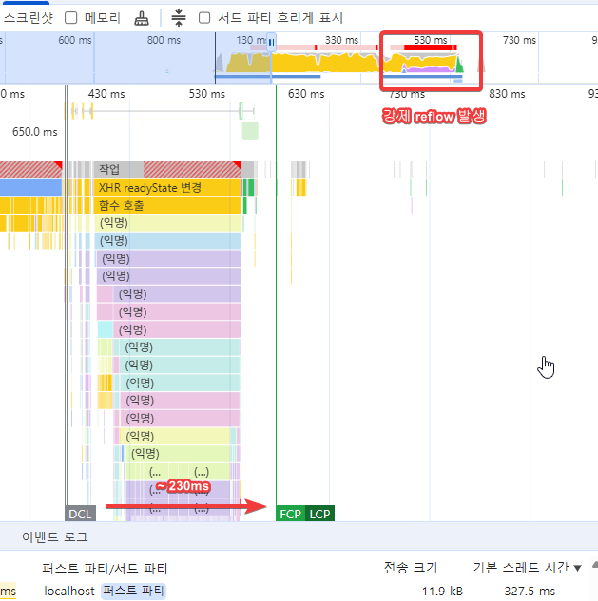

 | ㄴ. 스타일 방식

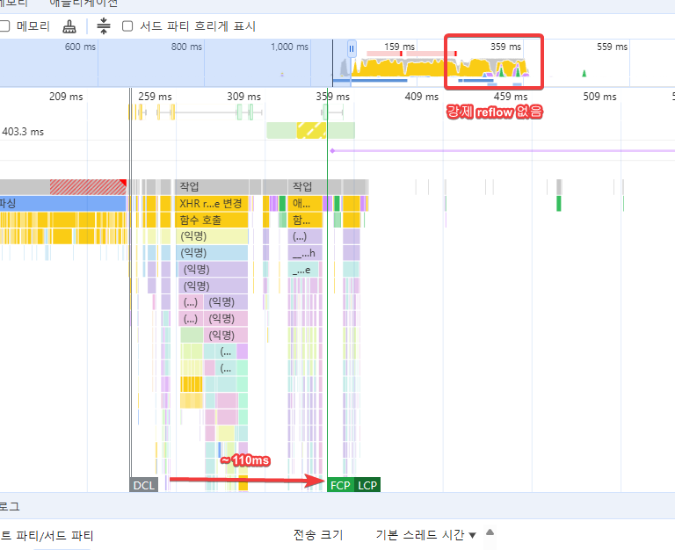

 | ㄷ. 결과

 | Position 방식은 TextSize 를 얻기 위해 강제 reflow 가 발생하고 DCL 이후 FCP 까지 200ms 이상이 소요됨
 | 스타일 방식은 강제 reflow 가 없고 DCL 이후 FCP 까지 100ms 내외가 소요되어 2배 빠르며 JS 수행 구간 또한 여러개의 AnimationFrame 으로 쪼개짐 ( long task 이슈 해소 )

2. Text 동적 변경 시 반응형 비교

 | ㄱ. Position 방식

 | - Text 캐쉬 전 | - Text 캐쉬 후
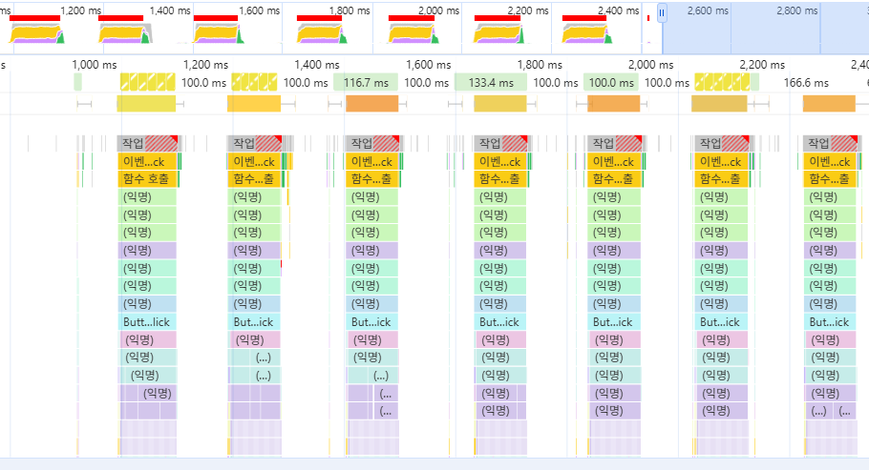
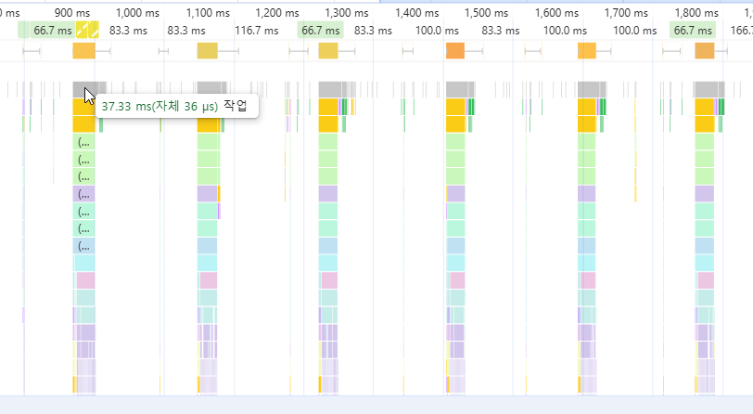

 | ㄱ. 스타일 방식

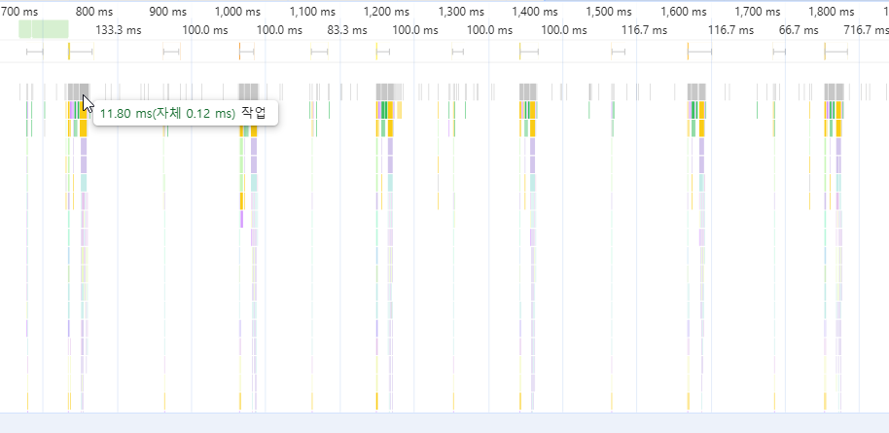

 | ㄷ. 결과

 | 스타일 방식은 Text Size 를 얻지 않으므로 최초/반복 성능 변화가 없음. Position 방식의 Text 캐쉬 후 보다 빠르며 long task 도 발생하지 않음
 | Position 방식은 Text Size 캐쉬 전후 성능 차이가 발생하고 캐쉬를 하더라도 16.67ms 를 넘어가는 task 가 발생함, Text Size 캐쉬에 따른 메모리 사용량 증가도 있음

구현(Generator)
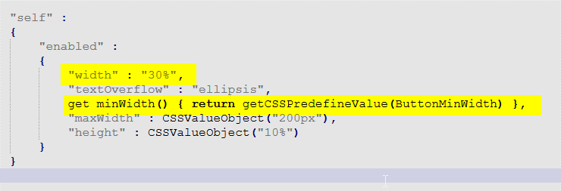
구현

 | 1. Environment.xml.js 생성 룰 추가

 | typedefinition.xml 에 정의 된 Component 정보를 register 하는 기존 생성룰에 default size 정보를 추가

 |  | typedefinition 에 정의 된 component classname 에 해당하는 metainfo 의 ObjectInfo 중 defaultWidth, defaultHeight 값을 사용하여 생성
 |  | 단, typedefinition 에 해당 component 의 defaultWidth 또는 defaultHeight 속성값이 재정의 되어있으면 해당값으로 override 됨

 |  | 기존 생성 내용 중 변경 되는 부분 발췌

 |  |  | 기존 생성 내용인 "id", "classname", "type" 에 더해 "width", "height" 를 추가하여 생성

 |  | 변경 생성 부분
 |  | var registerclass = [ { "id":"Button", "classname":"nexacro.Button", "type":"JavaScript", "width":"${defaultWidth}", "height":"${defaultHeight}" }, … ];

 | EX) | Combo.info - ObjectInfo 태그 속성 defaultWidth="150", defaultHeight="20" 으로 정의됨
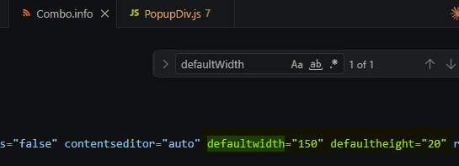

 |  | 사용자에 의해 typedefinition.xml 에 Combo defaultHeight="50" 으로 재정의 됨

 |  | var registerclass = [
 |  | { "id":"Button", "classname":"nexacro.Button", "type":"JavaScript", "width":"120", "height":"50" },
 |  | { "id":"Combo", "classname":"nexacro.Combo", "type":"JavaScript", "width":"150", "height":"50" }, |  | // metainfo 의 "20" 대신 typedefinition 에 재정의 된 값 "50" 으로 height 생성
 |  | …
 |  | ];

 | 2. map.js 생성 시 cssmapobjectname="@value" 룰 적용 대상 속성 6가지 추가

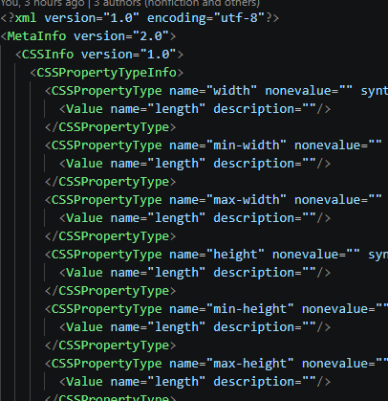

 |  | 정상 생성 시 아래와 같이 "" 로 감싸진 값 또는 predefine 사용 시 getter 로 생성되어야함

